③宿泊部屋割り
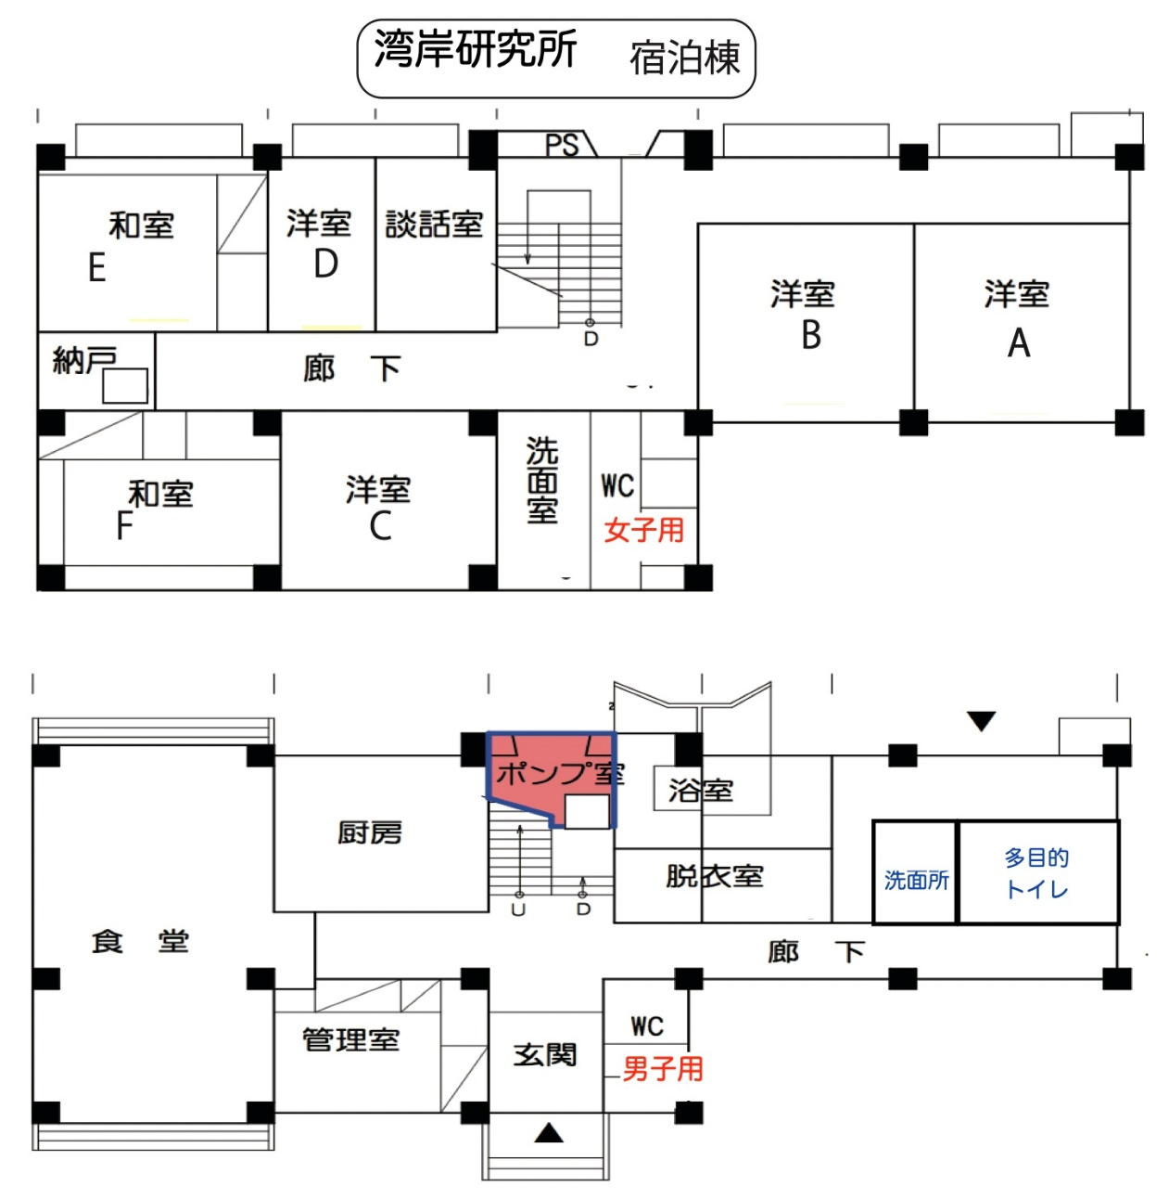

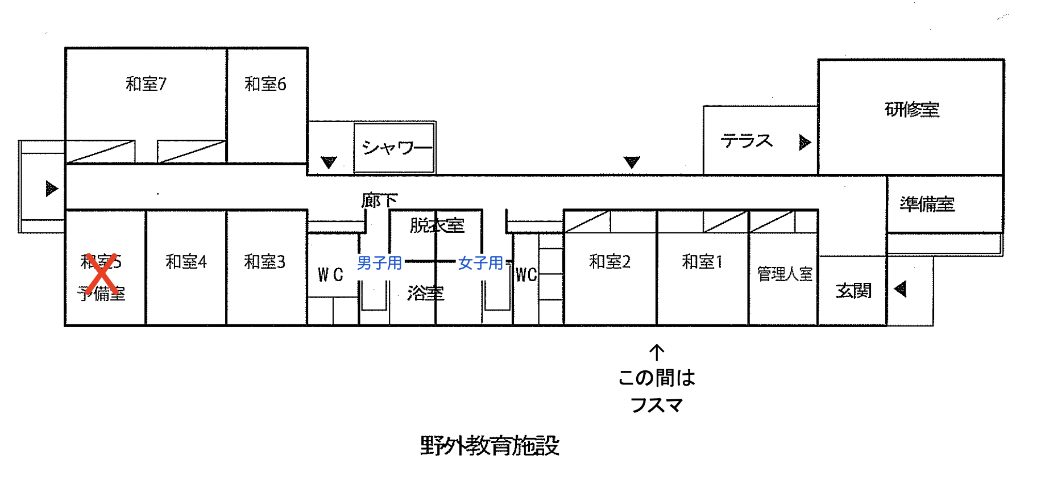

月 日から 月 日 〇〇大学 |  |  | 月 日から 月 日 〇〇大学

湾岸研究所 宿泊棟 |  |  | 野外教育施設

洋室A |  |  | 和室１
洋室B |  |  | 和室２
洋室C |  |  | 和室３
洋室D | （発症者に備え使用しない） |  | 和室４
和室E |  | （引率者用を想定） | 和室６
和室F |  | （引率者用を想定） | 和室７
基本的に１室１名利用、ただし利用団体の判断で
１室２名までの利用 を認める
基本的に１室１名利用、ただし利用団体の判断で １室２名まで（１２畳の和室7は３名まで）の利用 を認める

